关系图
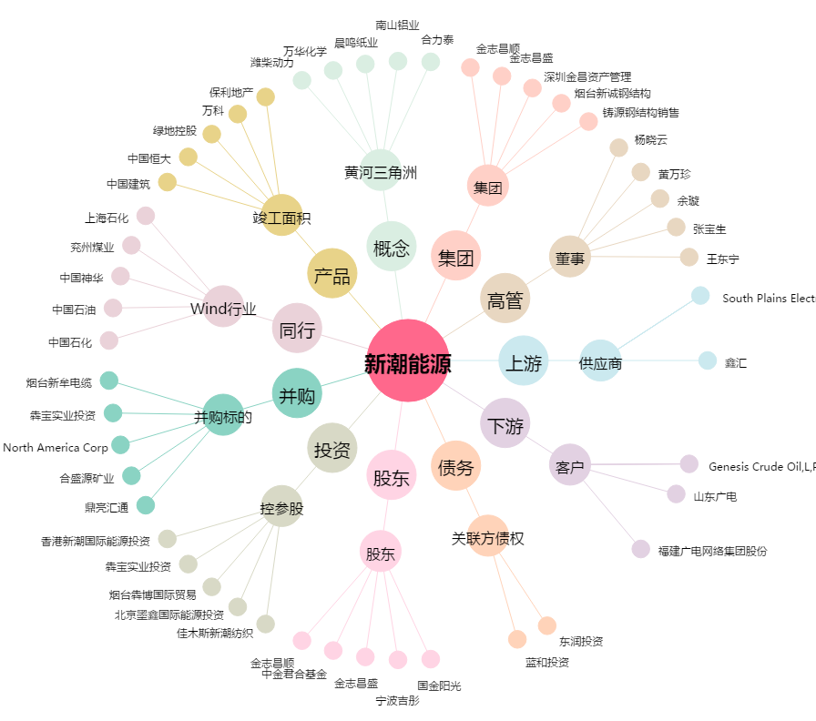
新潮能源[600777.SH] - 关系概览图

